2026-02-18
規制番号 名称 |  |  |  |  | 02-0219 |  | かもめ橋東詰 |  |  |  | (UD-TTR) |  | 運 用 開始日時 |  | 2026-02-18 |  |  |  | 製造番号 |  | K0000013
 |  |  |  |  |  |  |  |  |  |  |  |  |  |  |  |  |  |  | 製造年月 |  | 2025-12-01
管制番号 名称 |  |  |  |  | 20219 |  | かもめ橋東詰 |  |  |  | 1012号「版6」 |  |  |  | 3:42:00 |  |  | ～
 |  |  |  |  |  |  |  |  |  |  |  |  |  |  |  |  |  |  | メーカー |  | 日本信号 |  |  | Int№： | 2242
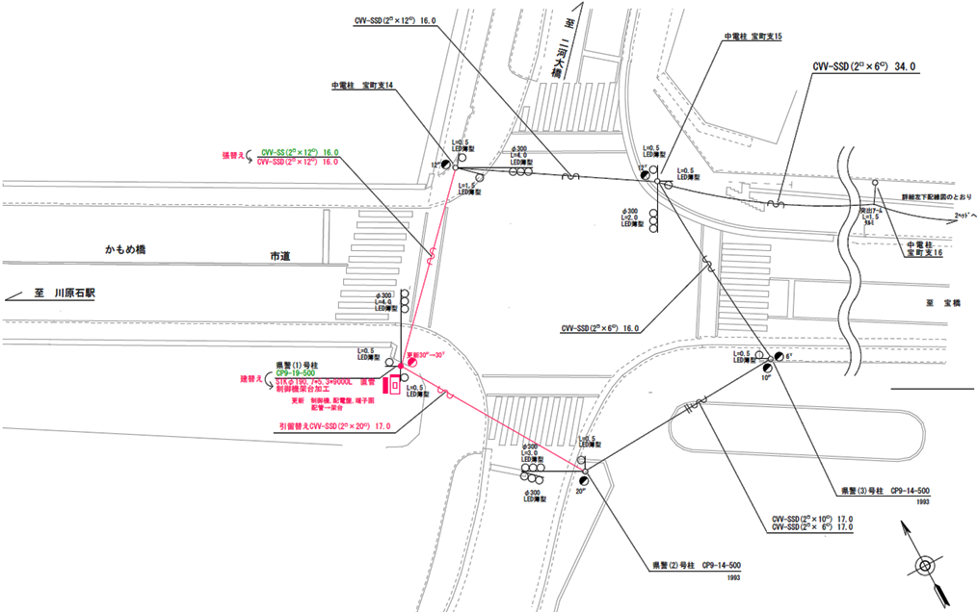

30.2m
34.8m

設計
ステータス機能
S3:閃光
 |  |  |  |  |  |  |  |  |  |  |  |  |  |  |  |  |  |  |  |  |  |  |  | 40 | 11.111111111 | 34.8 | 3.1
 |  |  |  |  |  |  |  |  |  |  |  |  |  |  |  |  |  |  |  |  |  |  |  | 30 | 8.3333333333 | 30.2 | 3.6
ステップ番号 |  |  |  | 1 | 2 | 3 | 4 | 5 | 6 | 7 | 8 | 9 | 10 | 11 | 12 | 13 | 14 | 15 | 16 | 17 | 18 | 19 | 20
ステップ名称 |  |  |  | 1PG | 1PW | 1 G | 1 Y | 1 R | 2PG | 2PW | 2 G | 2 Y | 2 R
流 動 図
歩灯2
歩灯2
9.5m
8.6m
9.8m
歩灯2
10.9m
歩灯2
EC6680K+34001001
EC6680K-6229
PD1220A V4.03
１Ｐ |  | [ 1P ]
１ |  | [ 1V ]
２Ｐ |  | [ 2P ]
２ |  | [ 2V ]

ＰＵ |  |  |  | 109 |  |  |  |  | 109
ＰＬ | ( | 48秒 | ) | 10 | 5 | 2 | 3 | 3 | 11 | 5 | 2 | 3 | 4 |  |  |  |  |  |  |  |  |  |  | 160 | 137
保安秒時 | ( | 80秒 | ) | 37 | 5 | 2 | 3 | 3 | 16 | 5 | 2 | 3 | 4 |  |  |  |  |  |  |  |  |  |  | 160 | 137
最長時間（秒） |  |  |  | 110 | 110 | 110 | 10 | 10 | 110 | 110 | 110 | 10 | 10
最短時間（秒） |  |  |  | 6 | 0.95 | 0.95 | 0.95 | 0.95 | 6 | 0.95 | 0.95 | 0.95 | 0.95
ＡＢ連動出力

250219
規制番号 名称 |  |  |  |  | 20219 |  | かもめ橋東詰 |  |  |  |  |  | 運 用 |  | H.21年 1月27日 |  |  |  | 製造番号 |  | 2J1330
管制番号 名称 |  |  |  |  | 20219 |  | かもめ橋東詰 |  |  |  | （Ⅱ型） |  | 開始日時 |  | 16:34:00 |  |  | ～ | 製造年月 |  | 平成14年 9月
40

至 海岸１丁目
至 マリンビル前
40
1
2P
2P
1
2
2
2
30.4m
2
35.9m
1
2P
2P
40

ステータス機能
S3:閃光
その他
シリアル／パス端子
30
設計

ステップ番号 |  |  |  | 1 | 2 | 3 | 4 | 5* | 6 | 7 | 8 | 9 | 10* | 11 | 12 | 13 | 14 | 15 | 16 | 17 | 18 | 19 | 20
ステップ名称 |  |  |  | 1PG | 1PW | 1 G | 1 Y | 1 R | 2PG | 2PW | 2 G | 2 Y | 2 R
流 動 図
（ ）
（ ）
11.1m
9.5m
歩灯なし
歩灯なし
9.1m
歩灯2
11.6m
歩灯2
（ １Ｐ ） |  | [ 1P ]
１ |  | [ 1V ]
２Ｐ |  | [ 2P ]
２ |  | [ 2V ]

ＰＵ |  |  |  | 109 |  |  |  |  | 109
ＰＬ | ( | 51秒 | ) | 12 | 5 | 2 | 3 | 3 | 12 | 5 | 2 | 3 | 4
最終指定 |  |  |  |  |  |  |  | ○ |  |  |  |  | ○ | スプリット数： |  | 2
可変指定 |  |  |  | ○ |  |  |  |  | ○
保安秒時 | ( | 80秒 | ) | 41 | 5 | 2 | 3 | 3 | 13 | 5 | 2 | 3 | 3
最長時間（秒） |  |  |  | 110 | 110 | 110 | 10 | 10 | 110 | 110 | 110 | 10 | 10
最短時間（秒） |  |  |  | 6 | 0.95 | 0.95 | 0.95 | 0.95 | 6 | 0.95 | 0.95 | 0.95 | 0.95
ＡＢ連動出力 |  |  |  | A | B | B | B | B | B | A | A | A | A

旧250219
規制番号 名称 |  |  |  |  | 2-0219 |  | かもめ橋東詰 |  |  |  |  |  | 運 用 |  | H.14年12月 4日 |  |  |  | 製造番号 |  | 2J1330
管制番号 名称 |  |  |  |  | 250219 |  | かもめ橋東詰 |  |  |  | （Ⅱ型） |  | 開始日時 |  | 10:47:00 |  |  | ～ | 製造年月 |  | 平成14年 9月

40km/h

至 海岸１丁目
至 マリンビル前
40km/h
 |  |  |  |  |  | 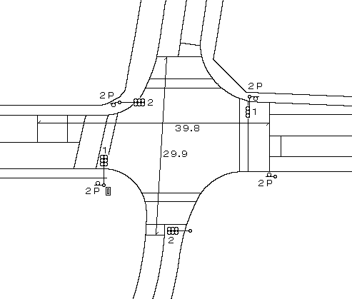

ステータス機能
S3:閃光
その他
シリアル／パス端子

ステップ番号 |  |  |  | 1 | 2 | 3 | 4 | 5 | 6 | 7 | 8 | 9 | 10 | 11 | 12 | 13 | 14 | 15 | 16 | 17 | 18 | 19 | 20
ステップ名称 |  |  |  | 1PG | 1PW | 1 G | 1 Y | 1 R | 2PG | 2PW | 2 G | 2 Y | 2 R
流 動 図
（ ）
（ ）
9.9m
12.1m
（ １Ｐ ） |  | [ 1P ]
１ |  | [ 1V ]
２Ｐ |  | [ 2P ]
２ |  | [ 2V ]

最終指定 |  |  |  |  |  |  |  | ○ |  |  |  |  | ○ | スプリット数： |  | 2
可変指定 |  |  |  | ○ |  |  |  |  | ○
保安秒時 | ( | 80秒 | ) | 41 | 5 | 2 | 3 | 3 | 13 | 5 | 2 | 3 | 3
最長時間（秒） |  |  |  | 110 | 110 | 110 | 10 | 10 | 110 | 110 | 110 | 10 | 10
最短時間（秒） |  |  |  | 6 | 0.95 | 0.95 | 0.95 | 0.95 | 6 | 0.95 | 0.95 | 0.95 | 0.95
ＡＢ連動出力 |  |  |  | A | B | B | B | B | B | A | A | A | A

